Лист1
Название | Описание | Год возникновения | Классификация | Принцип работы | Интерфейс | Преимущества | Недостатки | Вывод
RCS | представляет собой систему отслеживания версий изменяющихся текстовых или состоящих из строк двоичных файлов, как текст на русском языке файлов. | 1982 г. | централизованная | для хранения изменений RCS использует схему обратных дельт (reverse-delta). При добавлении файла полный снимок его содержимого сохраняется в файле истории. Когда файл изменяется и возвращается снова, вычисляется дельта на основе существующего содержимого файла истории. Старый снимок отбрасывается, а новый сохраняется вместе с дельтой, чтобы вернуться в старое состояние | 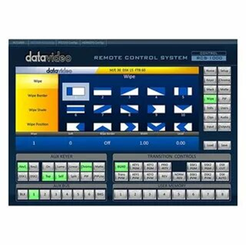 | 1. RCS - проста в использовании и хорошо подходит для ознакомления с принципами работы систем контроля версий. 2. Хорошо подходит для резервного копирования отдельных файлов, не требующих частого изменения группой пользователей. 3. Широко распространена и предустановленна в большинстве свободно распространяемых операционных системах. | 1. Отслеживает изменения только отдельных файлов, что не позволяет использовать ее для управления версиями больших проектов. 2. Не позволяет одновременно вносить изменения в один и тот же файл несколькими пользователями. 3. Низкая функциональность, по сравнению с современными системами контроля версий. | Система контроля версий RCS предоставляет слишком слабый набор инструментов для управления разрабатываемыми проектами и подходит разве что для ознакомления с технологией контроля версий или ведения небольшой истории откатов отдельных файлов.
CVS | фронтенд для RCS, в нём появился новый набор команд для взаимодействия с файлами в проекте, но под капотом используется тот же формат файла истории RCS и команды RCS | 1990 г. | централизованная | CVS использует архитектуру клиент-сервер. Сервер хранит в специальном хранилище текущие версии проекта и историю изменений, а клиент соединяется с ним, чтобы получить нужную ему версию или заполучить новую | 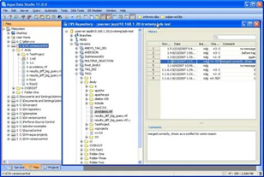 | 1. Несколько клиентов могут одновременно работать над одним и тем же проектом. 2. Позволяет управлять не одним файлом, а целыми проектами. 3. Обладает огромным количеством удобных графических интерфейсов, способных удовлетворить практически любой, даже самый требовательный вкус. 4. Широко распространена и поставляется по умолчанию с большинством операционных систем Linux. 5. При загрузке тестовых файлов из репозитория передаются только изменения, а не весь файл целиком. | 1. При перемещении или переименовании файла или директории теряются все, привязанные к этому файлу или директории, изменения. 2. Сложности при ведении нескольких параллельных веток одного и того же проекта. 3. Ограниченная поддержка шрифтов. 4. Для каждого изменения бинарного файла сохраняется вся версия файла, а не только внесенное изменение. 5. С клиента на сервер измененный файл всегда передается полностью. | Несмотря на то, что CVS устарела и обладает серьезными недостатками, она все еще является одной из самых популярных систем контроля версий и отлично подходит для управления небольшими проектами, не требующих создания нескольких параллельных версий, которые надо периодически объединять. CVS можно порекомендовать, как промежуточный шаг в освоении работы систем контроля версий, ведущий к более мощным и современным видам таких программ.
Subversion | СКВ, обладающая всеми достоинствами CVS и решает основные ее проблемы | 2000 г. | централизованная | основана на технологии клиент-сервер. Клиенты копируют изменения из репозитория и объединяют их с локальным проектом пользователя | 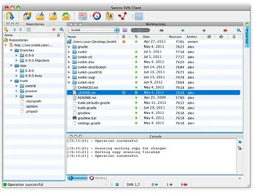 | 1. Система команд, схожая с CVS. 2. Поддерживается большинство возможностей CVS.3. Разнообразные графические интерфейсы и удобная работа из консоли. 4. Отслеживается история изменения файлов и каталогов даже после их переименования и перемещения. 5. Высокая эффективность работы, как с текстовыми, так и с бинарными файлами. | 1. Полная копия репозитория хранится на локальном компьютере в скрытых файлах, что требует достаточно большого объема памяти. 2. Существуют проблемы с переименованием файлов, если переименованный локально файл одним клиентом был в это же время изменен другим клиентом и загружен в репозиторий. 3. Слабо поддерживаются операции слияния веток проекта. 4. Сложности с полным удалением информации о файлах попавших в репозиторий, так как в нем всегда остается информация о предыдущих изменениях файла, и непредусмотрено никаких штатных средств для полного удаления данных о файле из репозитория. | Простота установки, подготовки к работе и широкие возможности позволяют ставить subversion на одну из лидирующих позиций в конкурентной гонке систем контроля версий.
Aegis | первая альтернатива централизованным СКВ, операции которой производятся через файловую систему UNIX | 1997 г. | распределённая | репозитории могут быть клонированы и изменения могут быть распространены с одного репозитория на другой. Использование по сети требует сетевой ОС UNIX. Управляет обзорами кода. Внесения должны пройти обзор обозревателя, чтобы попасть в главную линию разработки | 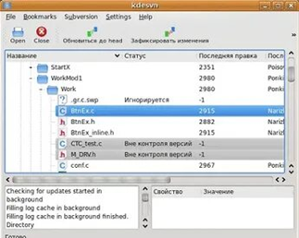 | 1. Надежный контроль корректности загружаемых изменений. 2. Возможность предоставлять различные уровни доступа к фалам репозитория, что дает приличный уровень безопасности. 3. Качественная документация. 4. Возможность переименовывать файлы, сохраненные в репозитории, без потери истории изменений. 5. Возможность работы с локальным репозиторием, если отсутствует сетевой доступ к главному репозиторию. | 1. Отсутствие встроенной поддержки сетевого взаимодействия. 2. Сложность настройки и работы с репозиторием. 3. Слабые графические интерфейсы. | Сложность работы Aegis может оттолкнуть пользователей от использования систем контроля версий, поэтому ее нельзя рекомендовать для ознакомления или ведения небольших программных проектов.
Monoton | СКВ, в которой каждый клиент сам отвечает за синхронизацию версий разрабатываемого продукта с другими клиентами | 2003 г. | централизованная | предназначен для распределенной работы и широко использует криптографические примитивы для отслеживания изменений файлов и аутентификации действий пользователя | 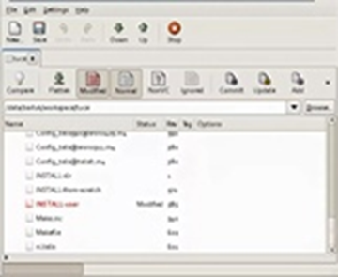 | 1. Простой и понятный набор команд, схожий с командами Subversion и CVS. 2. Поддерживает переименование и перемещение файлов и директорий. 3. Качественная документация, значительно облегчающая использование системы контроля версий. | 1. Низкая скорость работы. 2. Отсутствие мощных графических оболочек. 3. Возможные (но чрезвычайно низкие) совпадения хэш - кода отличных по содержанию ревизий. | Прекрасно оформленная и полная документация позволит быстро освоиться и использовать все возможности Subversion на полную мощность. Однако, относительно низкая скорость работы и отсутствие мощных графических оболочек, возможно, сделает работу с большими проектами несколько затруднительной.
Git | написана в основном на С в сочетании с некоторыми сценариями командной строки | 2005 г. | распределённая | Есть рабочий каталог, где хранятся метаданные и локальная базарабочего проект. Именно эта часть копируется, когда пользователи клонируют проект (репозиторий) с сервера | 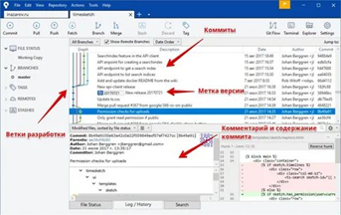 | 1. Надежная система сравнения ревизий и проверки корректности данных, основанные на алгоритме хеширования SHA1 (Secure Hash Algorithm 1). 2. Гибкая система ветвления проектов и слияния веток между собой. 3. Наличие локального репозитория, содержащего полную информацию обо всех изменениях, позволяет вести полноценный локальный контроль версий и заливать в главный репозиторий только полностью прошедшие проверку изменения. 4. Высокая производительность и скорость работы. | 1. Unix – ориентированность. На данный момент отсутствует зрелая реализация Git, совместимая с другими операционными системами. 2. Возможные (но чрезвычайно низкие) совпадения хеш - кода отличных по содержанию ревизий. 3. Не отслеживается изменение отдельных файлов, а только всего проекта целиком, что может быть неудобно при работе с большими проектами, содержащими множество несвязных файлов. | Гибкая, удобная и мощная система контроля версий, способная удовлетворить абсолютное большинство пользователей. Существующие недостатки постепенно удаляются и не приносят серьезных проблем пользователям. Если вы ведете большой проект, территориально удаленный, и тем более, если часто приходится разрабатывать программное обеспечение, не имея доступа к другим разработчикам
Bazaar | свободно распространяемая СКВ, написана на языке Python и работает под управлением ОC Linux, Mac OS Х и Windows | 2005 г. | распределённая | Для создания и поддержки нового проекта без использования специального сервера с репозиторием пользователю достаточно запустить команду bzr init в том каталоге, который нужно поместить под контроль версий. | 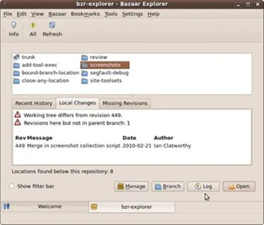 | 1. Кросплатформенная поддержка. 2. Удобный и интуитивно понятный интерфейс. 3. Простая работа с ветками проекта. 4. Возможность работы с репозиториями других систем контроля версий. 5. Великолепная документация. | 1. Более низкая скорость работы, по сравнению с git и mercurial, но эта ситуация постепенно исправляется. 2. Для полноценного функционирования необходимо устанавливать достаточно большое количество плагинов, позволяющих полностью раскрыть все возможности системы контроля версий. | удобная система контроля версий с приятным интерфейсом. Хорошо подходит для пользователей, которых отталкивает перспектива работы с командной строкой. Множество дополнительных опций и расширений позволит настроить программу под свои нужды.
Arch | СКВ, создавалась для решения проблем CVS, что им вполне удалось | 2002 г. | распределённая | Одной из главных особенностей Arch является пакетный менеджер Pacman, который стремится упростить управление пакетами. По аналогии с другими пакетными менеджерами, для поддержания системы в актуальном состоянии, Pacman синхронизирует списки (базы данных) пакетов с главным сервером Arch, обычно посредством зеркал. | 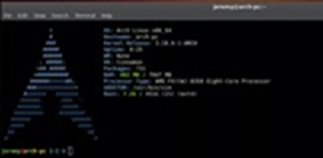 | 1. Осуществляет атомарные операции по сохранению изменений в репозиторий 2. Возможность ветвления версий проекта и объединение отдельных веток | 1. Поддерживается только UNIX-системами | Трудно отметить какие то принципиально лучшие качества, по сравнению с другими распределенным системами контроля версий, такими как git, mercurial, bazaar, так что если есть выбор, то лучше использовать что-то более мощное и распространенное.
Perforce | кроссплатформенна система. Существуют версии, способные работать под управлением ОС UNIX, Mac OS Х и Windows | 1995 г. | централизованная | имеет клиент-серверную организацию и позволяет одновременно управлять несколькими проектами, создавая для каждого проекта свой репозиторий | 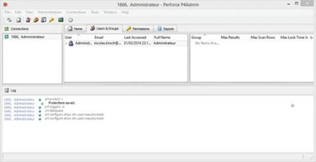 | 1. Возможность интегрироваться со множеством средств разработки ПО 2. Возможность создания веток версий проекта, гибко управлять ими, объединять, откатывать на предыдущие ревизии | 1. Комерческий продукт, чтог сужает область его примепнения и сдерживает распространение | используется в больших коммерческих компаниях, для которых важна не только функциональность, но и современная техническая поддержка
Mercurial | СКВ, созданная для эффекиивного управления большими проектами под Linux`ом, а поэтому была ориентирована на быструю и надёжную работу с большими репозиториями | 2006 г. | распределённая | Наряду с традиционными возможностями систем контроля версий, Mercurial поддерживает полностью децентрализованную работу, ветвление, слияние репозиториев. Поддерживается обмен данными между репозиториями через HTTP/HTTPS, SSH и вручную при помощи упакованных наборов изменений. | 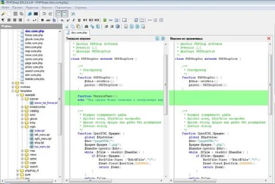 | 1. Быстрая обработка данных. 2. Кросплатформенная поддержка. 3. Возможность работы с несколькими ветками проекта. 4. Простота в обращение. | 1. Возможные (но чрезвычайно низкие) совпадения хеш - кода отличных по содержанию ревизий. 2. Ориентирован на работу в консоли. | Простой и отточенный интерфейс, и набор команд, возможность импортировать репозитории с других систем контроля версий, - сделают переход на Mercurial и обучение основным особенностями безболезненным и быстрым.
TFS | комплексное решение, в состав которого входит и СКВ, и система сбора данных, и построения отчетов, и другие полезные функции | 2005 г. | централизованная | при создании проекта заранеевыбираются его параметры, которые можно выбирать самостоятельно или использовать шаблоны. | 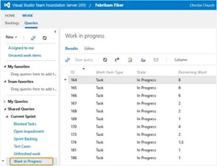 | 1. Возможность совместно корректировать файлы проекта. 2. Воздание веток проекта, а затем их объединение .3. откатывание на предыдущие версии | 1. Не подходит для небольших разработок 2. Трудно распространяется | мощный и удобный иструмент, позволяющий не только управлять версиями исходного кода, но и полностью организовывать весь цикл разработки проекта от написания программ до их документации

Лист2
Ответы на вопросы:
1. Необходимость в СКВ была в том, чтобы регистрировать изменения в одном или нескольких файлах с возможностью обратиться к определённым версиям этих файлов, а также организовать удалённый многопользовательский доступ к этим файлам.
2. Системы контроля версий (СКВ) — это система, регистрирующая изменения в одном или нескольких файлах с тем, чтобы в дальнейшем была возможность вернуться к определённым старым версиям этих файлов.
3. RCS, CVS, Subversion, Aegis, Monoton, Git, Bazaar, Arch, Perforce, Mercurial, TFS
4. Репозиторий – место, где хранятся и поддерживаются какие-либо данные. Чаще всего данные в репозитории хранятся в виде файлов, доступных для дальнейшего распространения по сети.
5. Возможности систем контроля версий:
1) Сохранять все этапы разработки
2)Обновлять ПО клиентов до последней версии разработанного программного обеспечения
3) Объединять изменения
4) Решать конфликты
5) Откатываться к предыдущим версиям
6. Сопровождение нескольких направлений развития программного обеспечения
Централизованные системы, для сохранения всех рабочих файлов контролируемого проекта используют репозиторий, размещенный на отдельном сервере. В этом случае для работы с системой контроля версий каждый участник проекта сначала скачивает с сервера последнюю версию программного продукта, вносит в нее свои изменения и загружает на сервер полученный результат. При этом работа ведется с последней версией программного продукта, а, если необходимо вернуться к одной из предыдущих версий разработки, что бывает достаточно часто, приходится каждый раз запрашивать сервер и скачивать необходимую версию.
7. В распределенных системах, когда пользователи загружают данные из репозитория сервера, скачиваются все сохраненные изменения, а не только последняя версия. Естественно, каждый раз скачивать весь репозиторий не нужно, так как достаточно скопировать только те изменения, которых нет в локальном проекте пользователя. Даже, несмотря на это, операции копирования данных из репозитория могут быть достаточно долгими, но это с лихвой окупается при дальнейшем использовании распределенной системы контроля версий. По сути, используя распределенные системы контроля, каждый пользователь имеет свой личный репозиторий, в который он локально сохраняет все свои изменения. При необходимости создает параллельные ветки контроля версий проекта, отслеживающие сложные изменения, которые пока что нельзя сохранять в основной версии разрабатываемого проекта.
8. CVS, SVN, ClearCase, Perforse
9. Git, Mercurial, Bazaar
10. Их можно использовать и для ведения документации, и для управления почтой, и для синхронизации данных на нескольких компьютерах в сети, и для многих других задач.

